R09-Pesca y Acuacultura
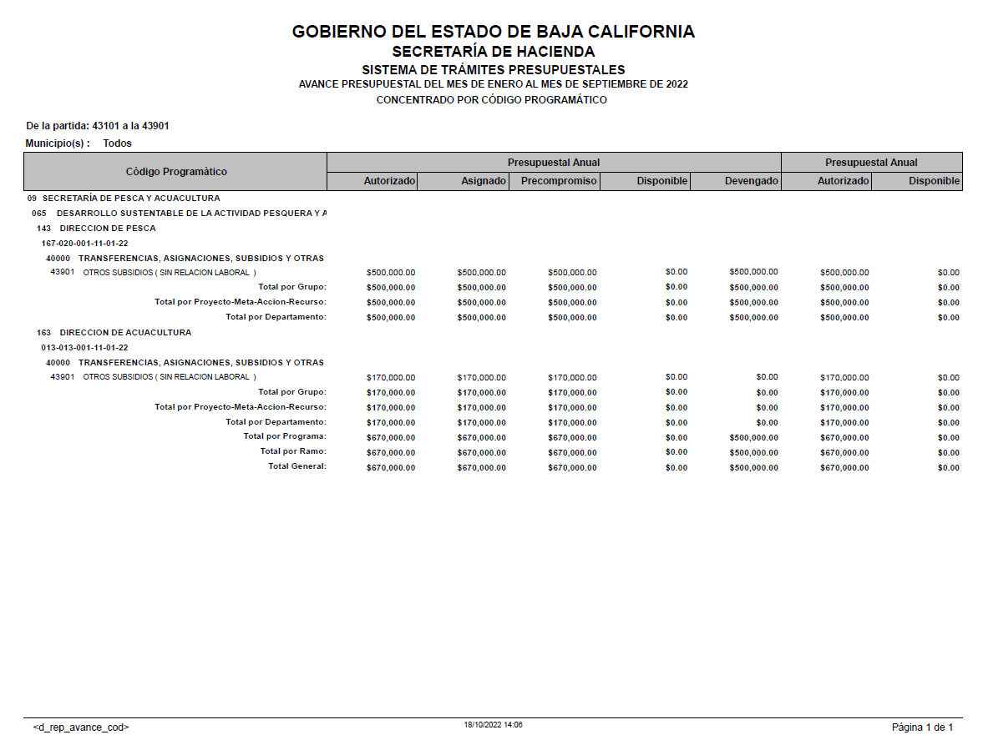
SECRETARÍA DE PESCA Y ACUACULTURA
Subsidios otorgados durante el Ejercicio Fiscal 2022
Periodo: | al 3er. trimestre
 | (Enero a septiembre)

IDENTIFICACIÓN DE LA OBRA O ACCION | DESCRIPCION DE LA OBRA O ACCION DONDE SE OTORGA EL SUBSIDIO | MONTO PRESUPUESTADO AL TRIMESTRE | MONTO EJERCIDO AL TRIMESTRE | RECURSO FEDERAL O ESTATAL | PARTIDA | DESCRIPCIÓN DE LA PARTIDA | POBLACION OBJETIVO | DESTINO | TEMPORALIDAD DEL OTORGAMIENTO
META 20 ACCIÓN 001 | DAR SEGUIMIENTO AL PROGRAMA ESTATAL DE APOYOS A REPOBLAMIENTO DE ESPECIES MARINAS. OTORGAMIENTO DE APOYOS PARA EL REPOBLAMIENTO DE ESPECIES MARINAS. | $500,000.00 | $500,000.00 | ESTATAL | 43901 | OTROS SUBSIDIOS | 1866 PESCADORES | REFORESTAR BOSQUES MARINOS EN LA ZONA PACÍFICO NORTE QUE BENEFICIA EL CRECIMIENTO DE LA POBLACIÓN PRINCIPALMENTE DE CARACOL, ABULÓN Y ERIZO. | 10 MESES
META 13 ACCIÓN 001 | IMPULSAR A LAS INSTITUCIONES PUBLICO Y PRIVADAS, DE INVESTIGACION Y DESARROLLO TECNOLOGICO. GESTIÓN Y CELEBRACIÓN DE CONVENIO DE COLABORACIÓN CON INSTITUCIÓN ACADÉMICA Y/O PRIVADA PARA LA INVESTIGACIÓN Y DESARROLLO TECNOLÓGICO EN MATERIA PESQUERA Y/O ACUÍCOLA. | NO EJERCIDO
 | TOTAL | 500,000.00 | 500,000.00

R13-Sria. Turismo
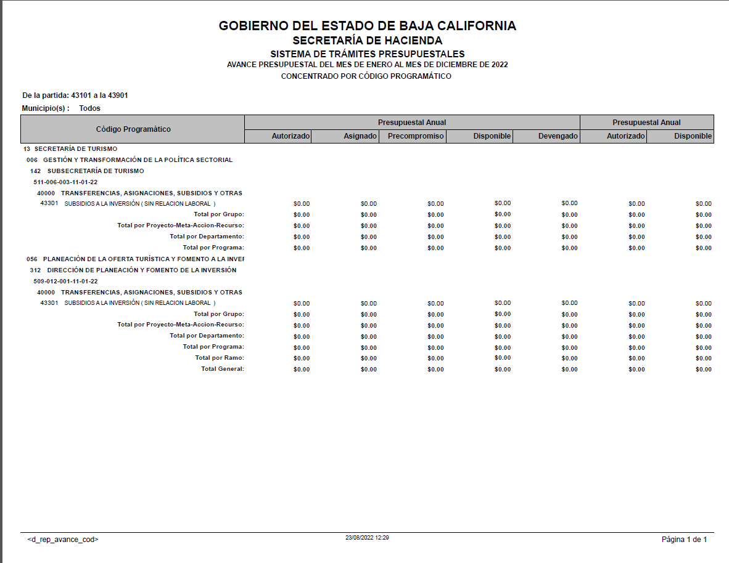
SECRETARÍA DE TURISMO
Subsidios otorgados durante el Ejercicio Fiscal 2022
Periodo: | al 3er. trimestre
 | (Enero a Septiembre)

IDENTIFICACIÓN DE LA OBRA O ACCION | DESCRIPCION DE LA OBRA O ACCION DONDE SE OTORGA EL SUBSIDIO | MONTO PRESUPUESTADO AL TRIMESTRE | MONTO EJERCIDO AL TRIMESTRE | RECURSO FEDERAL O ESTATAL | PARTIDA | DESCRIPCIÓN DE LA PARTIDA | POBLACION OBJETIVO | DESTINO | TEMPORALIDAD DEL OTORGAMIENTO
META 6 ACCIÓN 003 | CREAR EL OBSERVATORIO TURÍSTICO DE BAJA CALIFORNIA COMO UN REPOSITORIO DE INFORMACIÓN, ESTADÍSTICA Y ESTUDIOS QUE COADYUVE A LA INTELIGENCIA TURÍSTICA DEL ANÁLISIS DE LA OFERTA Y LA DEMANDA SECTORIAL. SEGUIMIENTO A LA IMPLEMENTACION DEL OBSERVATORIO TURISTICO DEL ESTADO. | La Secretaría de Turismo no tiene presupuesto autorizado en Subsidios para el Ejercicio 2022
META 12 ACCIÓN 001 | CONTRIBUIR A LA CREACIÓN DE MIPYMES TURÍSTICAS EN EL ESTADO Y SU INCLUSIÓN EN LAS ECONOMÍAS DE ESCALA. INTEGRACIÓN DE DIAGNÓSTICO DE NECESIDADES DE INVERSIÓN EN MIPYMES TURÍSTICAS.
 | TOTAL | 0.00 | 0.00

